关系图
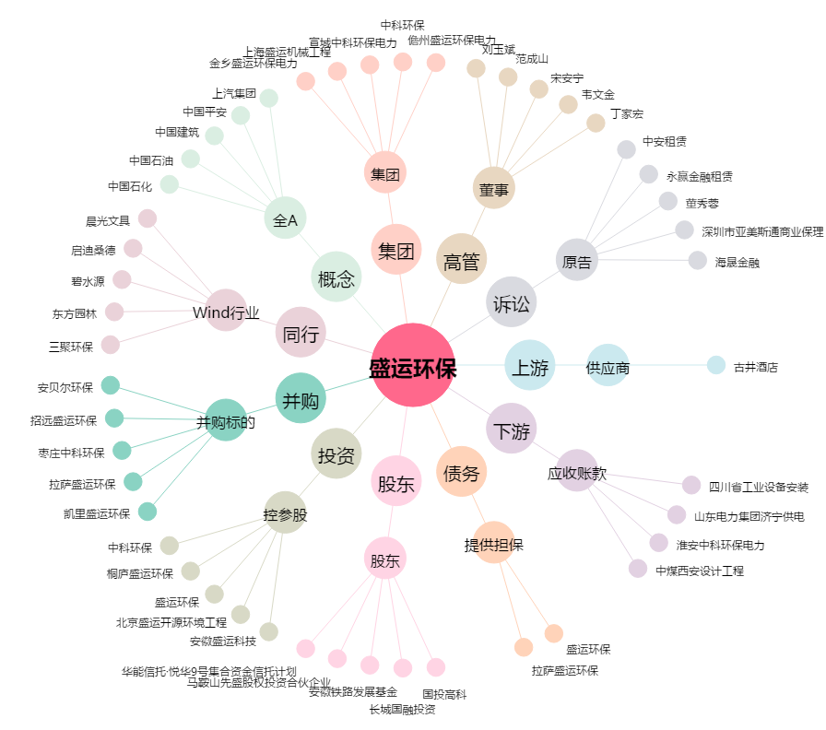
盛运环保[300090.SZ] - 关系概览图

